Instrucciones
INSTRUCCIONES

* Esta Matriz se la deberá llenar usando los datos de la Matriz individual.
* En la columna W, usted observará la suma total de las actividades sustantivas de Docencia, Gestión Educativa, Investigación y vinculación. Si no están dentro del rango permitido, la celda se pintará en rojo. El total no debe superar las 960 h por periodo académico.

CONSIDERACIONES IMPORTANTES

DOCENCIA
*

* Otras actividades de docencia, que serán asignadas en un porcentaje entre el 60% y 100%

RECOMENDACIÓN

* Factor 1: Cuando el docente tiene hasta máximo 16 horas de clase a la semana.
* Factor 0,6: Cuando el docente tiene entre 16 y 32 horas de horas clase a la semana.

GESTIÓN EDUCATIVA
* Gestión educativa según planificación indvidual.

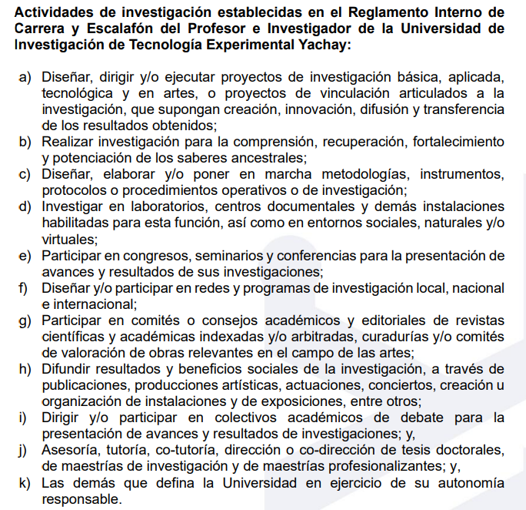
INVESTIGACIÓN
*

*

*

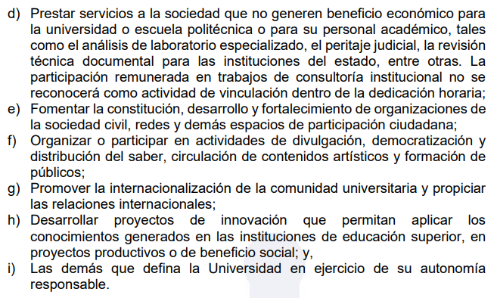
VINCULACIÓN
*

*

*

